Узб
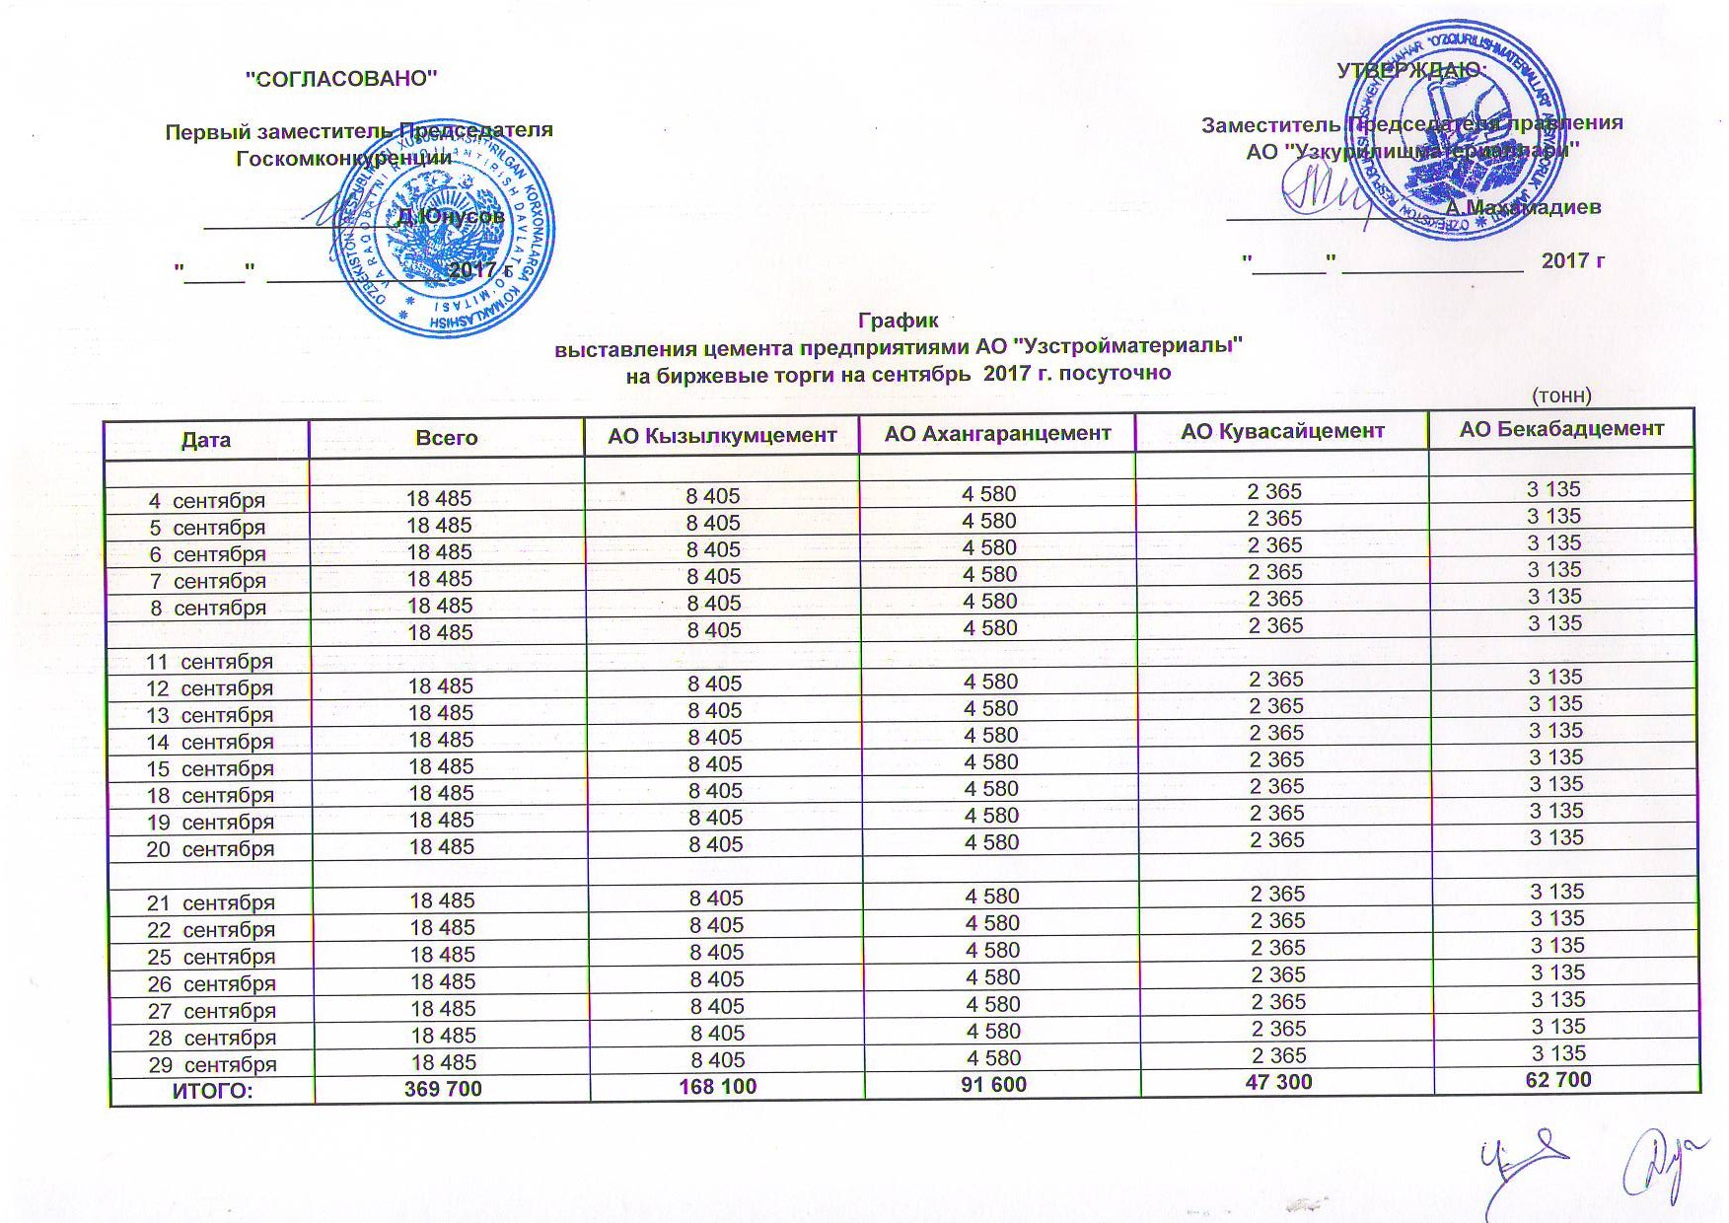
2017 йил сентябрь ойида Узкурилишмоллари АЖ корхоналари томонидан биржа савдоларига сотувга қўиладиган цемент маҳсулоти миқдорлари (кунлиг) ЖАДВАЛИ
 |  |  |  |  | тонн
Сана | Жами | Кызылкумцемент АЖ | Ахангаранцемент АЖ | Кувасайцемент АЖ | Бекабадцемент АЖ
2017-09-04 | 18,485 | 8,405 | 4,580 | 2,365 | 3,135
2017-09-05 | 18,485 | 8,405 | 4,580 | 2,365 | 3,135
2017-09-06 | 18,485 | 8,405 | 4,580 | 2,365 | 3,135
2017-09-07 | 18,485 | 8,405 | 4,580 | 2,365 | 3,135
2017-09-08 | 18,485 | 8,405 | 4,580 | 2,365 | 3,135

2017-09-11 | 18,485 | 8,405 | 4,580 | 2,365 | 3,135
2017-09-12 | 18,485 | 8,405 | 4,580 | 2,365 | 3,135
2017-09-13 | 18,485 | 8,405 | 4,580 | 2,365 | 3,135
2017-09-14 | 18,485 | 8,405 | 4,580 | 2,365 | 3,135
2017-09-15 | 18,485 | 8,405 | 4,580 | 2,365 | 3,135
2017-09-18 | 18,485 | 8,405 | 4,580 | 2,365 | 3,135
2017-09-19 | 18,485 | 8,405 | 4,580 | 2,365 | 3,135
2017-09-20 | 18,485 | 8,405 | 4,580 | 2,365 | 3,135

2017-09-21 | 18,485 | 8,405 | 4,580 | 2,365 | 3,135
2017-09-22 | 18,485 | 8,405 | 4,580 | 2,365 | 3,135
2017-09-25 | 18,485 | 8,405 | 4,580 | 2,365 | 3,135
2017-09-26 | 18,485 | 8,405 | 4,580 | 2,365 | 3,135
2017-09-27 | 18,485 | 8,405 | 4,580 | 2,365 | 3,135
2017-09-28 | 18,485 | 8,405 | 4,580 | 2,365 | 3,135
2017-09-29 | 18,485 | 8,405 | 4,580 | 2,365 | 3,135
ЖАМИ | 369,700 | 168,100 | 91,600 | 47,300 | 62,700

